标等辅料
辅料采购单 DEFACTO ORDER FORM
服装款号 | 辅料编号 | 插入图片 | 辅料描述 | 用途 | 颜色 |  |  |  |  |  |  | 总计
 |  |  |  |  |  | XS | S | M | L | XL | XXL
H4591AX | 25 AULTH13843 | 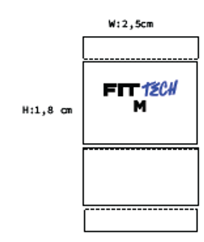 |  | 主标 |  | 385 | 680 | 770 | 770 | 470 | 385
H4591AX | 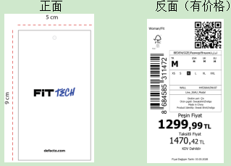 24 AULBM11953 |  | 其他国家价格牌 | 价格牌 | ER218 - ECRU 米白 | 100 | 170 | 205 | 200 | 130 | 100 | 905
 |  |  | 哈萨克斯坦价格牌 |  |  | 15 | 28 | 28 | 28 | 15 | 15
 |  |  | 俄罗斯价格牌 |  |  | 8 | 14 | 14 | 14 | 8 | 8
 |  |  | 白俄罗斯价格牌 |  |  | 8 | 14 | 14 | 14 | 8 | 8 |  | 2625
 |  |  | 其他国家价格牌 |  | IN187 - INDIGO 靛蓝 | 90 | 155 | 185 | 180 | 115 | 90 | 815
 |  |  | 哈萨克斯坦价格牌 |  |  | 13 | 24 | 24 | 24 | 13 | 13
 |  |  | 俄罗斯价格牌 |  |  | 7 | 12 | 12 | 12 | 7 | 7
 |  |  | 白俄罗斯价格牌 |  |  | 7 | 12 | 12 | 12 | 7 | 7
 |  |  | 其他国家价格牌 |  | PR467-D.PURPLE 深紫 | 100 | 170 | 205 | 200 | 130 | 100 | 905
 |  |  | 哈萨克斯坦价格牌 |  |  | 15 | 28 | 28 | 28 | 15 | 15
 |  |  | 俄罗斯价格牌 |  |  | 8 | 14 | 14 | 14 | 8 | 8
 |  |  | 白俄罗斯价格牌 |  |  | 8 | 14 | 14 | 14 | 8 | 8
H4591AX |  |  | 其他国家 白色洗标 | 洗标 | ER218 - ECRU 米白 | 120 | 190 | 230 | 230 | 150 | 120
 |  |  | 俄罗斯/白俄罗斯，暗红色洗标 |  |  | 35 | 70 | 70 | 70 | 35 | 35
 |  |  | 其他国家 白色洗标 |  | IN187 - INDIGO 靛蓝 | 105 | 170 | 200 | 200 | 130 | 105
 |  |  | 俄罗斯/白俄罗斯，暗红色洗标 |  |  | 30 | 60 | 60 | 60 | 30 | 30
 |  |  | 其他国家 白色洗标 |  | PR467-D.PURPLE 深紫 | 120 | 190 | 230 | 230 | 150 | 120
 |  |  | 俄罗斯/白俄罗斯，暗红色洗标 |  |  | 35 | 70 | 70 | 70 | 35 | 35
H4591AX |  |  |  | 条码标 | ER218 - ECRU 米白 | 155 | 260 | 300 | 300 | 185 | 155
 |  |  |  |  | IN187 - INDIGO 靛蓝 | 135 | 230 | 260 | 260 | 160 | 135
 |  |  |  |  | PR467-D.PURPLE 深紫 | 155 | 260 | 300 | 300 | 185 | 155
H4591AX | 23 AULBM11333 |  |  | 附加吊牌1 |  | 3250
H4591AX | 24 AULBM11950 | 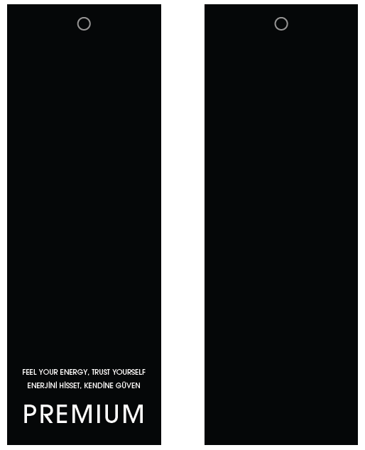 |  | 附加吊牌2 |  | 3250
H4591AX |  | 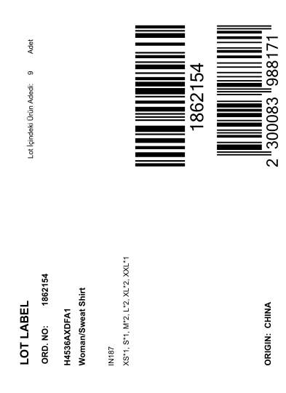 | 1861559 | 中胶袋 配比贴纸 | ER218 - ECRU 米白 | 15
 |  |  | 1861571 |  |  | 7
 |  |  | 1861561 |  |  | 6
 |  |  | 1861553 |  |  | 9
 |  |  | 1861554 |  |  | 10
 |  |  | 1861560 |  |  | 6
 |  |  | 1861565 |  |  | 4
 |  |  | 1861563 |  |  | 5
 |  |  | 1861551 |  |  | 6
 |  |  | 1861567 |  |  | 2
 |  |  | 1861573 |  |  | 11
 |  |  | 1861562 |  |  | 9
 |  |  | 1861566 |  |  | 11
 |  |  | 1861556 |  |  | 10
 |  |  | 1861564 |  |  | 28
 |  |  | 1861557 |  |  | 8
 |  |  | 1861558 |  |  | 8
H4591AX |  |  | 1861559 | 中胶袋 配比贴纸 | IN187 - INDIGO 靛蓝 | 13
 |  |  | 1861571 |  |  | 6
 |  |  | 1861561 |  |  | 6
 |  |  | 1861553 |  |  | 8
 |  |  | 1861554 |  |  | 9
 |  |  | 1861560 |  |  | 6
 |  |  | 1861565 |  |  | 4
 |  |  | 1861563 |  |  | 4
 |  |  | 1861551 |  |  | 6
 |  |  | 1861567 |  |  | 2
 |  |  | 1861573 |  |  | 10
 |  |  | 1861562 |  |  | 9
 |  |  | 1861566 |  |  | 10
 |  |  | 1861556 |  |  | 9
 |  |  | 1861564 |  |  | 24
 |  |  | 1861557 |  |  | 7
 |  |  | 1861558 |  |  | 7
H4591AX |  |  | 1861559 | 中胶袋 配比贴纸 | PR467-D.PURPLE 深紫 | 15
 |  |  | 1861571 |  |  | 7
 |  |  | 1861561 |  |  | 6
 |  |  | 1861553 |  |  | 9
 |  |  | 1861554 |  |  | 10
 |  |  | 1861560 |  |  | 6
 |  |  | 1861565 |  |  | 4
 |  |  | 1861563 |  |  | 5
 |  |  | 1861551 |  |  | 6
 |  |  | 1861567 |  |  | 2
 |  |  | 1861573 |  |  | 11
 |  |  | 1861562 |  |  | 9
 |  |  | 1861566 |  |  | 11
 |  |  | 1861556 |  |  | 10
 |  |  | 1861564 |  |  | 28
 |  |  | 1861557 |  |  | 8
 |  |  | 1861558 |  |  | 8
季节/系列: |  |  |  |  |  | 下单日期: |  | 2026.03.11
下单公司(中文): | 宁波市奉化诺益服饰有限公司 |  |  |  |  | 电话: |  | 15990261114
下单公司(英文): | Ningbo Fenghua Nuoyi Clothing Co.LTD
收件公司名: 送货地址: 收件人: 电话: | 浙江省宁波市奉化区裘村镇银山路18号，周婷，15990261114
预计收货日期:

